1звір
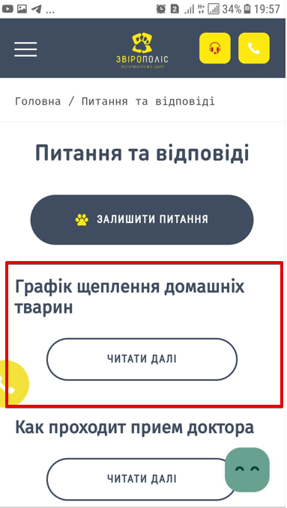
1
ID | Mob Android - натискання на кнопку "Повернутись до питань" під підрозділом "Графік щеплень домашніх тварин" НЕ перенаправляє на розділ "Питання і відповіді".

Severity | major
Environment | Sumsung Galaxy J5 (SM-J510H)
 | Android 7.1.1

Step to reproduce | Зайти на сторінку www.zpolis.com.ua
 | Натиснути на гамбургер меню у хедері.
 | Натиснути на розділ "Питання і відповіді"
 | Під підрозділом "Графік щеплень домашніх тварин" натиснути на кнопку "Читати далі"
 | Scroll down у кінець текстового поля.
 | Натиснути на кнопку "Повернутись до питань"

Actual result | Натискання на кнопку "Повернутись до питань" під підрозділом "Графік щеплень домашніх тварин" перенаправляє на початок підрозділу "Графік щеплень домашніх тварин".

Expected result | Натискання на кнопку "Повернутись до питань" під підрозділом "Графік щеплень домашніх тварин" перенаправляє на розділ "Питання і відповіді".

Additional Information | Ааналогічна поведінка кнопки "Повернутись до питань" під підрозділами "Как проходит приет доктора", "Что входит в услуги кастрации", "Что необходимо для поселения питомца в гостинницу" - перенапралення на початок вибраного підрозділу , а не у розділ "Питання і відповіді".

2звір
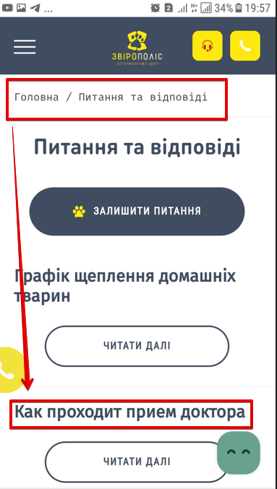
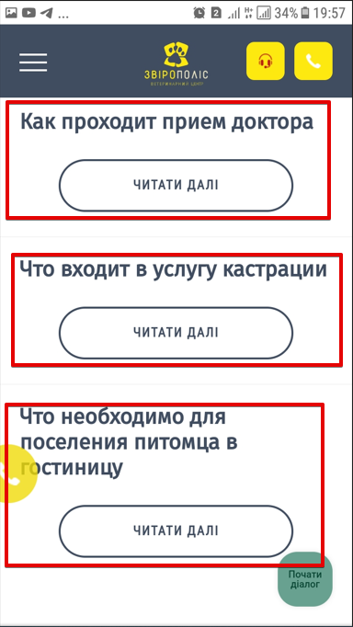
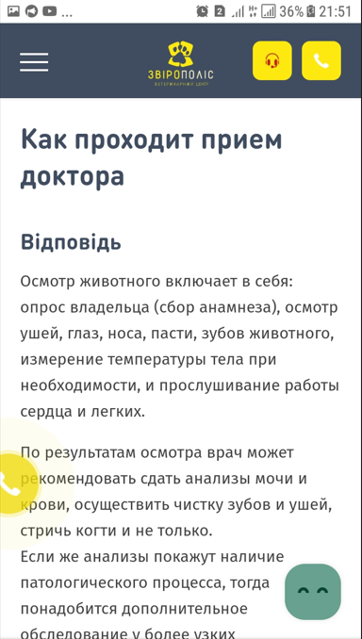
1
ID | Mob Android - помилка локалізації у розділі "Питання і відповіді"

Severity | major
Environment | Sumsung Galaxy J5 (SM-J510H)
 | Android 7.1.1

Step to reproduce | Зайти на сторінку www.zpolis.com.ua
 | Локалізація УКР.
 | Натиснути на гамбургер меню у хедері.
 | Натиснути на розділ "Питання і відповіді"
 | Звернути увагу на відображення назв підрозділів "Как проходит прием доктора", "Что входит в услуги кастрации", "Что необходимо для поселения питомца в гостинницу"
 | Відкрити по черзі підрозділи "Как проходит прием доктора", "Что входит в услуги кастрации", "Что необходимо для поселения питомца в гостинницу" . Звернути увагу на мову відображення контенту.

Actual result | Контент і назви підрозділів "Как проходит прием доктора", "Что входит в услуги кастрации", "Что необходимо для поселения питомца в гостинницу" відображені на РУ.

Expected result | Контент і назви підрозділів відображаються на мові вибраної локалізації.

3звір
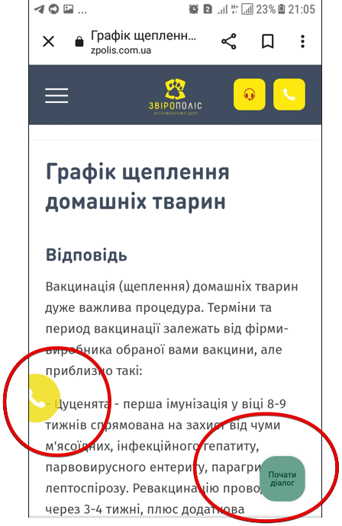
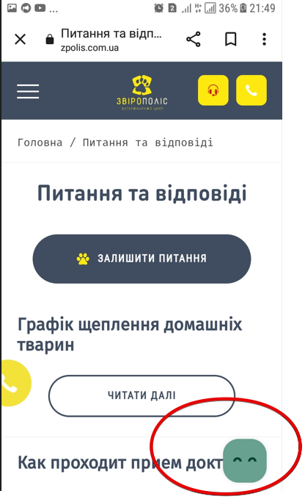
1
ID | Mob Android - кнопки Chat bot "Почати діалог" і Сall to action "Виклик зворотнього зв,язку" перекривають контент сторінки

Severity | major
Environment | Sumsung Galaxy J5 (SM-J510H)
 | Android 7.1.1

Step to reproduce | Зайти на сторінку www.zpolis.com.ua у період з 10 по 22 год (робочий час клініки)
 | Почекати 5 сек.
 | Звернути увагу на появлення кнопки Сall to action "Виклик зворотнього зв,язку" (ліва нижня сторона екрану) і кнопки Chat bot "Почати діалог" (правий нижній кут екрану)
 | Scroll down стрічку сторінки.
 | Звернути увагу, що кнопки перекривають контент.
 | Drug-and-Drog кнопку "Виклик зворотнього зв,язку" в інше місце екрану
 | Drug-and-Drog кнопку "Почати діалог" в інше місце екрану

Actual result | Кнопки Chat bot "Почати діалог" і Сall to action "Виклик зворотнього зв,язку" перекривають контент сторінки. Неможливо перетягнути кнопки в інше місце екрану.

Expected result | Кнопки Chat bot "Почати діалог" і Сall to action "Виклик зворотнього зв,язку" у випливаючому форматі з можливістю їх закрити (поряд з кнопкою "хрестик")

